2
QC 공정도 관리 지침서 |  |  |  |  |  | 문서 번호 | MI-0803
 |  |  |  |  |  | 쪽 | 1
제정 일자 | 2025.05.28 | 개정 번호 | 1 | 개정 일자 | 2025.05.28 | 시행일자 | #VALUE!

1. 용어의 정의
1.1 QC 공정도
제품 및 공정의 중요한 특성 및 엔지니어링 요구사항을 포함하여 부품과 공정을
관리하는 시스템으로서 공급자에 의해 작성된 문서를 말한다.
1.1.1 시작품 QC 공정도
시작품 제작 중에 발생하는 치수측정, 자재 및 성능 시험을 기술하는 QC 공정도
를 말한다.
1.1.2 양산초도품 QC 공정도
시작품 제작후 양산전에 발생하는 치수측정, 자재 및 성능시험을 기술하는 관리
계획서를 말한다.
1.1.3 양산품 QC 공정도
양산을 통하여 발생하는 제품/공정특성,공정관리,시험 및 측정시스템을 포괄적
으로 기술하는 QC 공정도를 말한다.

2. 책임과 권한
2.1 경영층
2.1.1 시작품 QC 공정도, 양산 초도품 QC 공정도 작성/승인
2.1.2 양산품 QC 공정도 작성/승인
2.2 각 부서장 및 담당자
QC 공정도 작성부서는 관련부서와 회의체(CFT)를 구성하여 QC 공정도를
작성 및 검토한다.

3. 업무 처리 절차
3.1 제품품질 일정계획
관련부서장은 관련부서에 회의를 소집, 아래 도표를 참조하여 제품 품질의 일정
계획을 수립하고 그에 따른 진도 관리를 하여야 한다.
제품개발 추진 단계
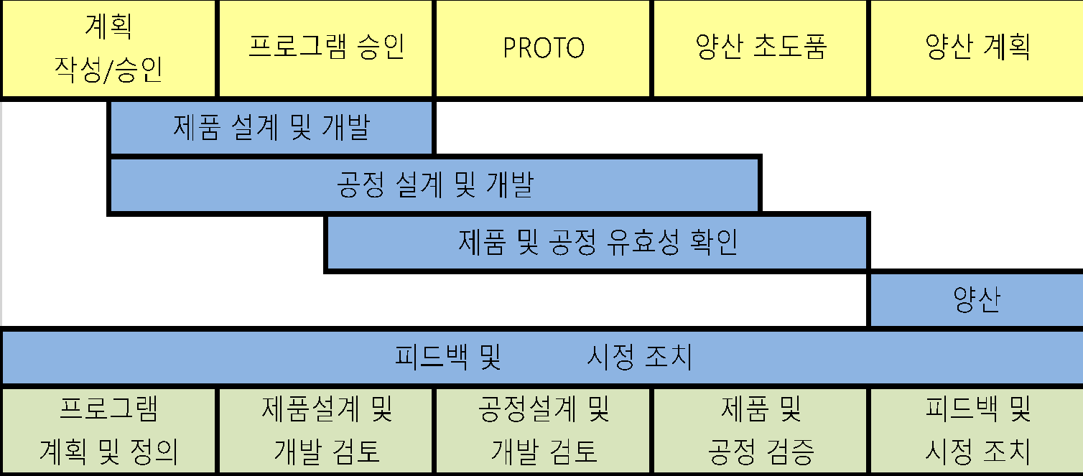


3.2 QC 공정도의 구분
3.2.1 시작품 QC 공정도
품질팀은 당사에서 개발 참여하는 시작품의 도면, 제조 공정도, 유사 QC 공정도
로 3.3항에 따라 QC 공정도를 작성한 후 관련부서 담당자의 검토를 받고 부서
장의 승인을 득한 후 시작품 제작전에 관련부서등에 배포한다.
3.2.2 양산초도품 QC 공정도
(1) 품질팀은 도면,제조공정도,시작품 QC 공정도 등을 근거로 작성방법 3.3항에 따라
QC 공정도를 작성한 후 관련부서 담당자의 검토를 거쳐 부서장의 승인을 득한 후 양산
초도품 생산전에 관련부서에 배포한다.
(2) 양산초도품 QC 공정도에 대한 고객의 요구가 있을 때 품질담당자는 QC 공정도를
고객에게 제출할 수 있다.
3.2.3 양산품 QC 공정도
(1) 품질팀은 도면,제조공정도,시작품 QC 공정도 등을 근거로 작성방법 3.3항에
따라 QC 공정도를 작성한 후 관련부서 담당자의 검토를 거쳐 부서장의 승인을 득한
후 양산 초도품 생산전에 관련부서에 배포한다.
(2) 양산품 QC 공정도에 대한 고객의 요구 또는 4M변경 등 발생시 품질팀은
QC 공정도를 재작성하여 고객에게 제출하여야 한다.
(3) 제조팀장은 품질팀으로부터 통보 받은 양산품 QC 공정도의 내용을 작업표준
및 검사표준에 반영하고 작업자에게 교육을 시킨다.
(4) 품질팀장은 QC 공정도 작성시 고객의 지정양식이 있을경우에는 고객의 지정
양식에 따라 QC 공정도를 작성한다.

3.3 QC 공정도 작성방법
3.3.1 단계
시작단계 및 양산단계를 구분한다.
3.3.2 공정흐름도
공정순서에 따라 SUB,MAIN,업체 구분하여 표기한다.
3.3.3 공정명
공정순서에 따라 공정명을 기록한다.
3.3.4 설비명
해당 공정에 설비,계측장비,치공구명을 기록한다.
3.3.5 관리항목(제품)
도면 등에 기술된 부품,구성품,조립품의 특성 등을 기입한다.
3.3.6 관리항목(공정)
제품특성 하나에는 여러 개의 공정특성이 존재한다.
3.3.7 특별특성
(1) 특별특성 지정관리
(1.1) 정의 : 법규 및 안전 또는 기능,외관,장착성등 제품품질에 핵심적 영향을 미치는
제품 및 공정의 특별하고 매우 중요한 특성으로 고객에 의해 지정된 것을
포함하여 제품/공정의 지식을 통해 공급자에 의해 선정된다.
이 특별특성은 다른 특성과 달리 통계적공정관리(SPC)등 중점적인 관리가
요구된다.
(1.2) 해당문서 : 도면, 설계 및 공정FMEA, QC 공정도, 작업표준서등
(1.3) 지정주관 : CFTeam
(1.4) 지정기호
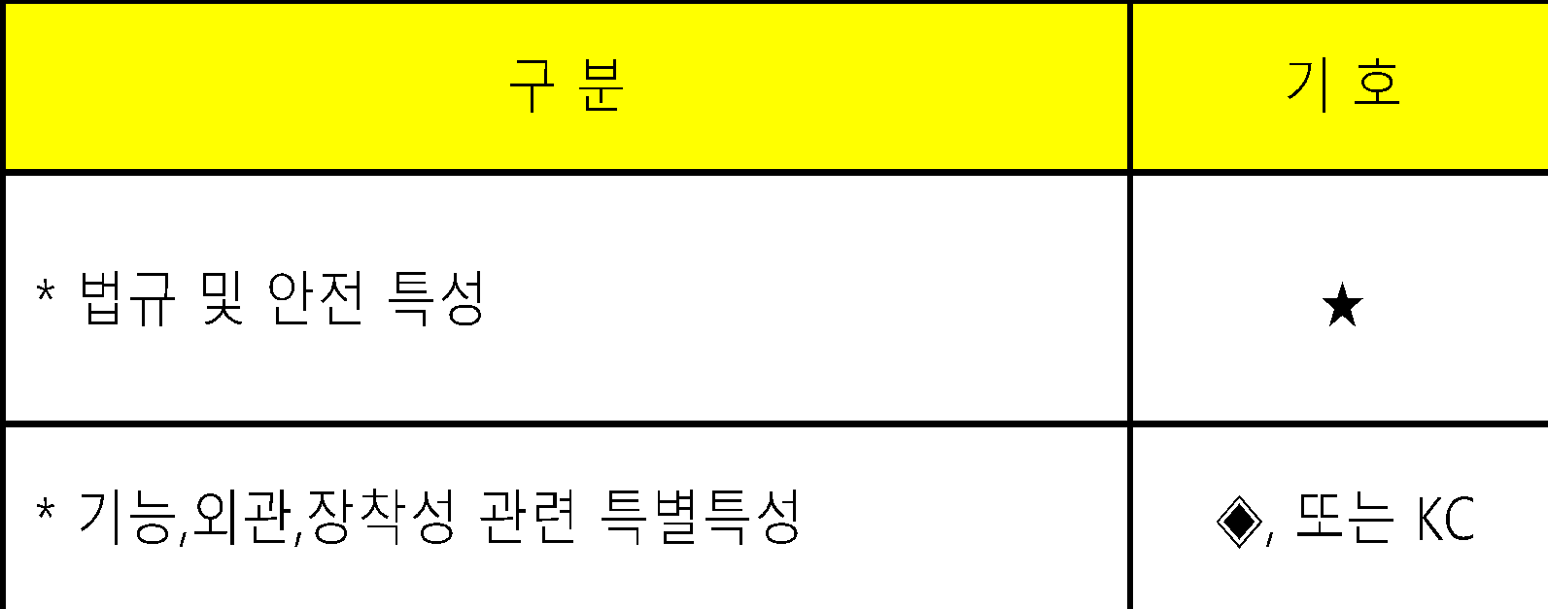
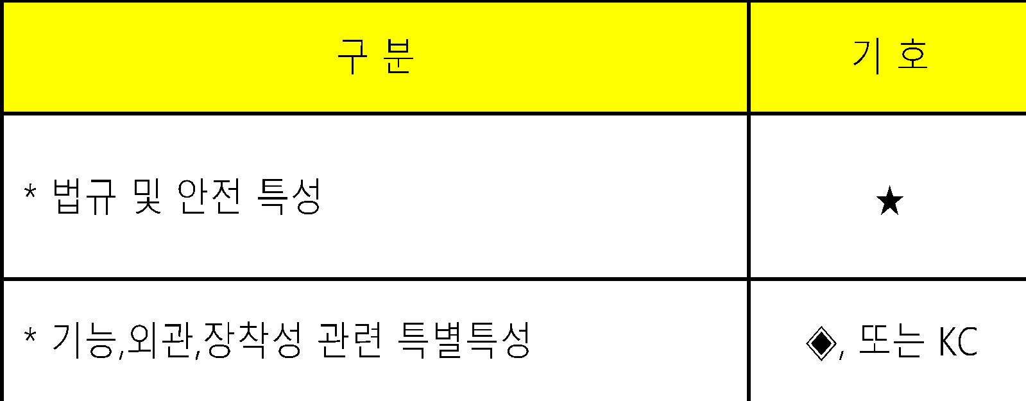

(1.5) 특별특성 지정 : 특별특성 지정항목 목록 참조
3.3.8 관리기준(규격)
도면,사양서,검사기준서등 기술문서에 의거한다.
3.3.9 관리기준(확인방법)
측정시 필요로 하는 측정도구를 기입한다.
3.3.10 관리기준(주기)
SAMPLE 크기 및 주기를 기입한다.
3.3.11 관리기준(관리방안)
관련 표준명 또는 적용 통계적 기법, 기타 공정관리의 구체적 요령을 기입한다.
3.3.12 관리분담
관리방안을 주관 관리하는 부서에 체크한다.
3.3.13 이상발생시 조치사항
이상 발생시 조치방법 및 요령등을 기입한다.
3.4 양산품 QC 공정도의 개정
품질팀장은 다음과 같은 사항 발생시 QC 공정도를 검토후 검사기준서와 함께 제조공정도
또는 작업표준서를 (필요하다고 판단시)개정하고 개정절차는 작성과 동일한 절차에 따른다.

3.4.1 설계 및 공정이 변경될 때
3.4.2 공정능력이 높을 때
3.4.3 고객이 보다 높거나 낮은 공정능력 또는 성능 요구사항을 요구할 수도 있다.
이러한 경우, QC 공정도의 제품/작업표준서 관리 항목의 공차에 주석을 달아야 한다.
5. 양식명
QC 공정도

